Название 1-6
Урок 1
Функции |  |  |  | Методы |  |  |  | Операторы |  |  | Самоизучение | Термины
Класс |  | Класс – это «чертеж» (описание) сущности предметной области, позволяющий выделить некоторые общие характеристики, состояние и поведение, зависящее от состояния. Предметная область — множество всех предметов (явлений) решаемой проблемы.
Экземпляр класса |  | Экземпляр класса – отдельный представитель класса, имеющий КОНКРЕТНОЕ состояние и поведение, которое полностью определяется описанием класса.
Состояние |  | набор данных (полей, атрибутов, членов класса).
Поведение |  | функции для работы с данными и выполнения полезной работы.
ООП – объектно-ориентированное программирование. |  | Парадигма (стиль, шаблон) разработки ПО, основными понятиями которой являются классы и объекты. Говорят, что разработка в стиле ООП ведется с использованием классов объектов, которые обладают состоянием и поведением, зависящим от этого состояния. | 00 13 19
Инкапсуляция |  | это свойство системы, позволяющее объединить данные и методы, работающие с ними в классе, скрыв детали реализации и защитив от пользователя этого класса объектов.
Наследование |  | это свойство системы, позволяющее описать новый класс на основе уже существующего, с частично или полностью заимствующейся функциональностью. Класс, от которого производится наследование, называется базовым или родительским. Новый класс – потомком, наследником или производным классом. | public class Point2D { int x; int y; } public class Point3D extends Point2D { int z; }
Полиморфизм |  | это свойство системы, использовать объекты с одинаковым интерфейсом без информации о типе и внутренней структуре объекта. Полиморфизм - способность использовать объект вне зависимости от его реализации, благодаря, полиморфной переменной – это переменная, которая может принимать значения разных типов. | Point2D av = new Point3D(); | Вариант 1 Экземпляр класса не задан | В данном случае экземпляр класса все равно можно создать, так как считается как будто он задан, но пустой. К нему все равно относятся нестатичные поля (поля экземпляра) | public class LinkedL { public String text; //поле экземпляра // public LinkedL(){ // } } | public class LinkedL { public String text; public LinkedL(){ //тоже самое, что и справа } }
Конструктор (инициализатор) | public class Point2D { int x, y; //поля экземпляра класса. Обязаны быть прописаны, но не обязаны хранить какое-то конкретное изначальное значение (без изначального значения всегда равны 0,0.0 или null) public Point2D(int valueX, int valueY) { this.x = valueX; //данный код необходим только для того, чтобы прописать определенные значения (либо от аргументов контсруктора, либо из других источников), которые будут хранить поля экземляра после его создания. Могут вообще отсутствовать this.y = valueY; //данный код необходим только для того, чтобы прописать определенные значения (либо от аргументов контсруктора, либо из других источников), которые будут хранить поля экземляра после его создания. Могут вообще отсутствовать } } | Важно! При объявлении полей конструкторов без присвоения им определенных изначальных значений JVM все равно сможет скопилировать программу. Хотя при объявлении новой переменной внутри методов JVM всегда попросит присвоить ей начальное значение. | public class Counter { private String a; //в данном случае конструктор имеется, просто он не принимает никаких аргументов и поэтому не устанавливает их в свои поля public void add() { a = a + "1"; } | Вариант 2 Экземпляр класса задан | В данном случае экземпляр задан. Таким образом мы можем передать определенные значения его полям через параметры экземпляра | public class LinkedL { public String text; public LinkedL(String text){ this.text = text; } }
Конструктор по умолчанию | public class Point2D { int x, y; public Point2D() { this.x = 0; this.y = 0; } } | Конструктор, у которого нет аргументов по умолчанию | 00 18 00
Переопределение конструктора (вариант 1) | public Point2D(int value) { this.x = value; this.y = value; } | В итоге при обращении к конструктору класса с разным количеством параметоров, будет создаваться экземпляр по переопределенной логике создания конструкторов |  | Самостоятельный пример |  |  |  | Пример 1
Переопределение встроенного метода | public String getInfo(){ return String.format("x: %d; y:%d", x,y); } @Override public String toString() { return getInfo(); } |  | 00 21 00 | super |  | public class MyClass1 { public String msg; public MyClass1(String message) { this.msg = message; } } |  | Наследование |  | public class BottleOfWater extends Product { private int volume; public BottleOfWater(String name, double cost, int volume) { super(name, cost); this.volume = volume; }
Перегрузка метода |  | Это ситуация, при которой переопределяется сигнатура метода. Сигнатура метода - это аргументы метода. | 00 25 00 |  | Пример использования super. Важно! Конечно можно и не использовать super, а применять this, однако могут быть проблемы при взаимодействии данного экземпляра с другими классами-наследниками данного родителя, а также нам бы пришлось прописывать лишние дополнительные поля для нашего класса-наследника. | public class MyClass2 extends MyClass1 { //нет ненужных полей, так как все поля были унаследованы от родителя public MyClass2(String message) { super(message); } } |  | Геттер |  | public int getVolume() { return volume; }
Переопределение конструктора (вариант 2) | public Point2D(int value) { this(value, value); } public Point2D() { this(0); } | Принцип DRY | 00 30 00 | Здесь мы обращаем к полю экземпляра Class2 (наследник), однако по идентификатору поля Class1 (родитель). | Важно! Таким образом при объявлении super в конструкторе, мы обязаны в дальнейшем обращаться к полям нашего наследника, используя названия полей родителя | public class Main { public static void main(String[] args) { Main mn = new Main(); MyClass2 class2 = new MyClass2("hello"); class2.msg = "bye"; } } |  | Сеттер |  | public void setVolume(int volume) { this.volume = volume; }
Инкапсуляция | public class Point2D { public int x, y; public int getX() { return x; } public void setX(int value) { this.x = value; } | Cокрытие отдельных полей и методов класса (с применением модификатора private) с целью "заморозки" их доменной области действия (или более высокого уровня логики, построенной между ними), для того чтобы исключить сценарии некорректного клиентского обращения к этим методам, одновременно предоставляя альтернативные методы (с применением public) для взаимодействия с кодом | 00 54 00 |  |  |  |  | Переопределение |  | @Override public String toString() { return "BottleOfWater{" + "name='" + super.getName() + '\'' + "volume='" + this.volume + '\'' + ", cost=" + super.getCost() + '}'; }
Документирование кода | /** * Это точка 2D */ public class Point2D { public int x, y; /** * Это конструктор ... * @param valueX это координата X * @param valueY это координата Y */ public Point2D(int valueX, int valueY) { x = valueX; y = valueY; } | Хотя код должен быть самдокументируемым | 00 39 00 |  |  |  |  | Сравнение объектов |  | @Override public boolean equals(Object o) { if (this == o) { return true; } if (!(o instanceof BottleOfWater)) { return false; } BottleOfWater that = (BottleOfWater) o; return super.getName().equalsIgnoreCase(that.getName()) && super.getCost() == that.getCost() && getVolume() == that.getVolume(); } }
Наследование |  | возможность классов приобретать поля (свойства) и методы (поведение) одного (для Java) родительского класса, позволяя содержать описательный код классов-наследников по принципу DRY | 01 10 00
Полиморфизм |  | (основан на принципе наследования) позволяет обращаться с классам наследников через родительский класс, упрощая логику поведения множественных наследников при взаимодействии между собой | 01 20 00

Урок 2
Функции |  |  |  | Методы |  |  |  | Операторы |  |  | Самоизучение | Термины
Абстракция | public abstract class Model { public abstract void Method(); } | Абстракция – это свойство системы, позволяющее описать общие характеристики базового класса для всех его производных классов, а наполнение деталями предоставляется каждому из этих классов. В абстрактном классе определяются лишь общие поля и характер методов, которые должны быть конкретно реализованы в производных классах, а не в самом базовом классе. | Короткое пояснение: Абстрактные классы могут включать в себя как абстрактные, так и обычные методы. Абстрактные методы обязательны для реализации в классах-наследниках. Обычные методы не навязывают свою реализацию в классах-наследниках. Таким образом мы создаем абстрактные классы только для того, чтобы мы могли создавать в нем абстрактные методы для классов-наследников |  |  |  |  | Пример 2
Поле экземпляра Поле класса (через static) | public class Foo { public Integer value; public static Integer count = 0; public Foo(){ count++; } } | public Integer value; - доступен только в рамках конкретного экземпляра (поле Экземпляра) public static Integer count; - доступен только в рамках класса (поле Класса) Пояснение: static "Статика" для всех экземляров едина. То есть static обозначает поля (члены), методы, инициализаторы, принадлежащие классу! | 00 10 13 |  |  |  |  | Модификатор доступа private |  | package ru.gb.oseminar; import java.util.List; public class BottleOfWaterVendingMachine implements VendingMachine { private final List<Product> products; public BottleOfWaterVendingMachine(List<Product> products) { this.products = products; }
Поле класса (через static) (вариант 2) | public static Integer count; static { count = 0; } | Более правильный вариант обозначения статического поля класса. Оба варианта слева одинаковые | 00 11 13 |  |  |  |  | Метод класса - возвращает родителя другого класса (при условии менее конкретных параметров метода - только имя) |  | public Product getProduct(String name){ for(Product product: products){ if(product.getName().equalsIgnoreCase(name)){ return product; } } throw new IllegalStateException(String.format("Продукт c названием %s не найден.", name)); }
Стараемся по-максимуму обходиться без "статики" |  | Стараемся по-максимуму обходиться без "статики" путем создания дополнительных классов и экземпляр, хранящих дополнительную информацию/cache | 00 18 00 |  |  |  |  | Метод класса - возвращает наследник другого класса (при условии более конкретных параметров метода - имя, объем) |  | public BottleOfWater getProduct(String name, int volume){ for(Product product: products){ if(product instanceof BottleOfWater){ if(product.getName().equalsIgnoreCase(name) && ((BottleOfWater) product).getVolume() == volume){ return (BottleOfWater) product; } } } throw new IllegalStateException(String.format("Продукт c названием %s не найден.", name)); } }
 |  |  |  | Пример из лекции |  |  |  | Пример 3
Абстрактные классы | Очень важно! Невозможно создавать экземпляры объектов у абстрактных классов! Однако возможно создать конструктор внутри кода, реализующего абстрактный класс. Контсруктор нужен для передачи классам-наследникам. | Если мы хотим ограничить создание экземпляров какого-то типа/класса, то мы можем переделать указанный класс в абстрактный (см следующую лекцию, как все-таки возможно создать экземпляр абстрактного класса) | 00 22 00 | Абстрактный класс |  | public abstract class BaseHero { protected static int number; protected static Random r; protected String name; protected int hp; protected int maxHp; |  | Родитель 2 - Product Родитель 1 - BottleOfWater Наследник - HotDrink | super(name, cost, volume); - ссылается на BottleOfWater | public class HotDrink extends BottleOfWater { private int tempreture; public HotDrink(String name, double cost, int volume, int tempreture) { super(name, cost, volume); this.tempreture = tempreture; }
BaseHero druid = new Druid(); | 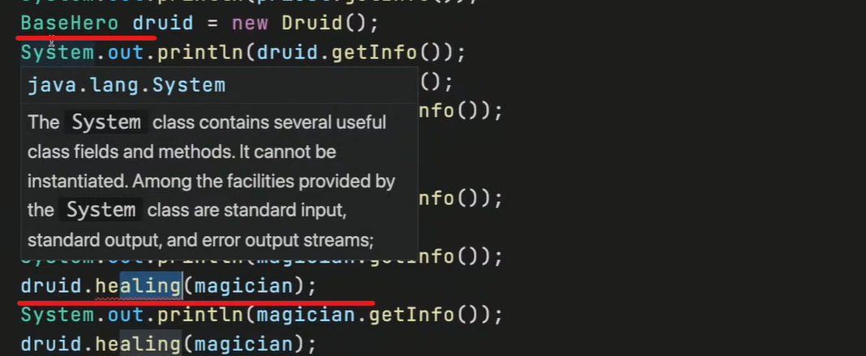 | Как только мы создаем экземпляр с указанием базового/родительского класса, то нескоторые методы, присущие наследнику, могут перестать работать. Это означает, что нам требуется переписать их логику. | 00 30 58 |  |  | static { BaseHero.number = 0; BaseHero.r = new Random(); } public BaseHero(String name, int hp) { this.name = name; this.hp = hp; this.maxHp = hp; } |  |  |  | public int getTempreture() { return this.tempreture; } public void setTempreture(int tempreture) { this.tempreture = tempreture; }
Приведение экземпляров одной цепочки классов наследования | 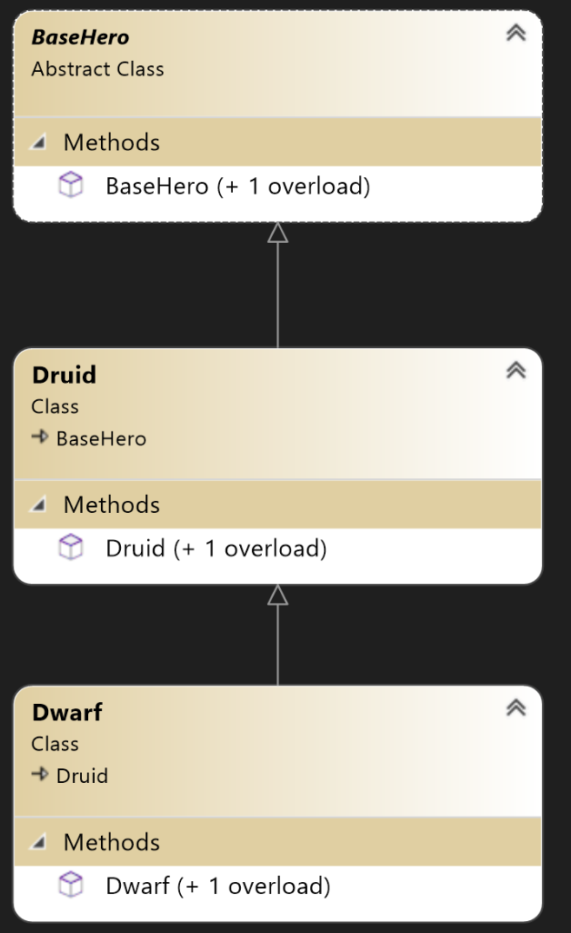 | Возможно приведение наследников к типам родителей. Невозможно приведение (cast) родительских экземпляров к типам наследников. | 00 32 58 | Теперь никто не сможет создать экземпляр абстрактного класса |  | // List<BaseHero> teams = new ArrayList<>(); // for (int i = 0; i < teamCount; i++) { // int val = rand.nextInt(4); // switch (val) { // case 0: // teams.add(new Priest()); // break; // case 1: // teams.add(new Magician()); // break; // case 2: // teams.add(new Druid()); // break; // default: // // teams.add(new BaseHero()); // break; // } // System.out.println(teams.get(i).getInfo()); // } |  |  | "name='" + super.getName() + '\'' + - класс родителя Product "volume='" + super.getVolume() + '\'' + - класс родителя BottleOfWater ", cost=" + super.getCost() + - класс родителя Product ", tempreture=" + this.tempreture + - собственный класс | @Override public String toString() { return "HotDrink{" + "name='" + super.getName() + '\'' + "volume='" + super.getVolume() + '\'' + ", cost=" + super.getCost() + ", tempreture=" + this.tempreture + '}'; }
 |  |  |  | Применение абстрактного метода в абстрактном классе |  | public void GetDamage(int damage) { if (this.hp - damage > 0) { this.hp -= damage; } else { die(); } } public void absract die(); |  |  |  | @Override public boolean equals(Object o) { if (this == o) { return true; } if (!(o instanceof HotDrink)) { return false; } HotDrink that = (HotDrink) o; return super.getName().equalsIgnoreCase(that.getName()) && super.getCost() == that.getCost() && super.getVolume() == that.getVolume() && this.tempreture == that.tempreture; } }
 |  |  |  |  |  |  |  | Пример 4
 |  |  |  |  |  |  |  | В зависимости от количества и принадлежности параметров определяется тип класса, который должен выводить метод |  | public class HotDrinkVendingMachine implements VendingMachine { private final List<Product> products; public HotDrinkVendingMachine(List<Product> products) { this.products = products; }
 |  |  |  |  |  |  |  | Метод getProduct -> 1 параметр -> Product |  | public Product getProduct(String name) { for (Product product : products) { if (product.getName().equalsIgnoreCase(name)) { return product; } } throw new IllegalStateException(String.format("Продукт c названием %s не найден.", name)); }
 |  |  |  |  |  |  |  | Метод getProduct -> 2 параметра -> BottleOfWater |  | public BottleOfWater getProduct(String name, int volume) { for (Product product : products) { if (product instanceof BottleOfWater) { if (product.getName().equalsIgnoreCase(name) && ((BottleOfWater) product).getVolume() == volume) { return (BottleOfWater) product; } } } throw new IllegalStateException(String.format("Продукт c названием %s не найден.", name)); }
 |  |  |  |  |  |  |  | Метод getProduct -> 3 параметра -> HotDrink |  | public HotDrink getProduct(String name, int volume, int tempreture) { for (Product product : products) { if (product instanceof HotDrink) { if (product.getName().equalsIgnoreCase(name) && ((BottleOfWater) product).getVolume() == volume && ((HotDrink) product).getTempreture() == tempreture) { return (HotDrink) product; } } } throw new IllegalStateException(String.format("Продукт c названием %s не найден.", name)); }

Урок 2 Часть 2 | Интерфейсы
 | 1 Аналогичен абстрактному классу со всеми абстрактными методами, но допускается множественное наследование. 2 расширение поведения 3 что я могу делать | interface предназначен для описания исключительно общего поведения сущностей. Частный случай: для гарантии, реализации некоторого поведения. | 00 42 00
Пример |  |  |  |  |  |  | 00 49 54
Создание интерфейса |  | public interface Healer { void healing(Hero target); }
Важно! Решение проблемы, когда класс наследник имеет отличный от абстрактного родителя уникальный метод, который благодаря интерфейсу Healer позволяет взаимодействовать со всеми экземплярами типа Hero |  | public class Druid extends Hero implements Healer { @Override public void healing(Hero target) { } }

 | 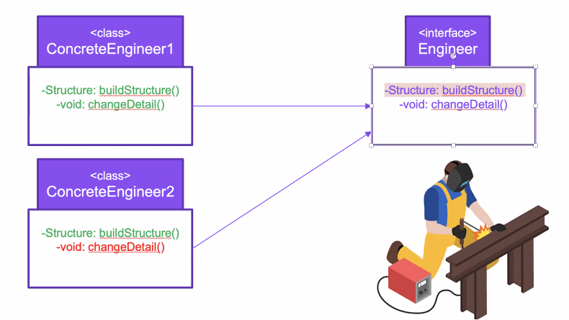 | Проблема, связанная с Interface: Если одному из классов не нужен метод из Интерфейса, то такой метод невозможно игнорировать, но есть три способа: 1 Прописывать Exception при вызове этого метода 2.1 Прописать другой дополнительный Интерфейс, у которого не будет ненужного метода 2.2 Разбить интерфейсы по отдельным методам, прописав классу не один Интерфейс, а несколько

Урок 3 Часть 1 | Интерфейсы
 |  | Некоторые стандартные интерфейсы и придание нового поведения своим типам.
Использование анонимных абстрактных экземпляров | Примечание: Применение схоже с применением lambda функций | public abstract class Foo { public abstract void m1(); } | 00 04 29
 |  | public class Programm { public static void main(String[] args){ Foo foo = new Foo(){ @Override public void m() { sout("m1"); } } } | 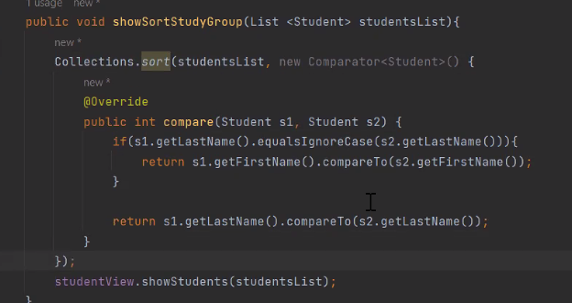 | Пример
Iterator<E> | Проблема: как сделать так, чтобы интерфейс Iterator использовал наши кастомные объекты/экземпляры для прохода по ним? | Итератор над «коллекцией». Iterator занимает место Enumeration’в Java Collections Framework. hasNext() next() Позволяет собственному типу быть типом оператора «for-each loop» | 00 07 00 | Имплементируем интерфейс Iterator в собственном классе |  | public class Worker implements Iterator<String> { public String firstName; public String lastName; public int age; public int salary;
 |  |  |  |  |  | public Worker(String firstName, String lastName, int age, int salary) { this.firstName = firstName; this.lastName = lastName; this.age = age; this.salary = salary; this.index = 0; }
 |  |  |  | Переопределяем методы интерфейса в методы своего класса |  | public String fullName() { return String.format("%s %s", firstName, lastName); } int index; @Override public boolean hasNext() { return index++ < 4; }
 |  |  |  |  |  | @Override public String next() { switch (index) { case 1: //return firstName; return String.format("firstName: %s", firstName); case 2: //return lastName; return String.format("lastName: %s", lastName);
 |  |  |  |  |  | case 3: //return age; return String.format("age: %d", age); default: //return salary; return String.format("salary: %d", salary); } }

Урок 3 Часть 2 | Интерфейсы
Comparator<E> | Важно: Comparator всегда должен быть имплементирован в отдельной сущности ComparatorSomeClass, а не в каком-то определенном классе. Обычно даже создается отдельный package для таких утилит - в папку utils. | Предназначен для упорядочивания собственных типов. obj.compare(x, y) <= 1 obj.compare(x, y) <= 0 obj.compare(x, y) <= -1 | 00 17 00
 | Важно Если кастомный Comparator используется только в одном месте, то проще не создавать отдельный класс, а использовать анонимный класс | Списки (и массивы) собственных типов позволяют автоматически сортироваться при помощи Collections.sort Arrays.sort
lambda выражения |  |  | 00 23 27
Пример
 | public class StudyGroupComparator implements Comparator<Student> { @Override public int compare(Student student1, Student student2) { if (student1.getSurname().equalsIgnoreCase(student2.getSurname())){ return student1.getName().compareToIgnoreCase(student2.getName()); } return student1.getSurname().compareToIgnoreCase(student2.getSurname()); } }

Урок 4 Часть 1 | Обобщения
Параметрический полиморфизм | Важно! Это один из подаспектов принципа полиморфизма. Только если полиморфизм работает в рамках иерархии родительских классов и наследников, то Полиметрический полиморфизм/обобщение позволяет обозначать для классов абстрактные (Object) типы | 1 Жизненная необходимость «Type save» 2 Ошибки компиляции лучше ошибок выполнения 3 Переиспользование кода «Reusable Code» 4 Не нужно писать много одинакового кода, привязку типа можно вынести как уровень абстракции 5 Проектирование уровня экземпляров класса 6 Не работает для статики | 00 00 00 - 00 11 00
Пример
В данном случае мы указываем абстрактный тип класса, а также используем данный абстрактный тип в полях экземпляра класса | Важно! Теперь при создании экземпляра Worker мы можем определять тип Workder так, как мы захотим и поле id будет приобратать данный тип | public class ParameterizedWorker<E> { private E id; public String firstName; public String lastName; public int age; public int salary; | 00 15 42
 |  | public ParameterizedWorker(E id, String firstName, String lastName, int age, int salary) { this.id = id; this.firstName = firstName; this.lastName = lastName; this.age = age; this.salary = salary; }

Параметрический полиморфизм |  |  | 00 16 50
Пример
Используем несколько обобщающих типов | Важно! Если класс имеет более 5 обощающих параметра, то стоит задуматься - может быть требуется разделить сущности или иерархии построить (всего позволено делать 18 обобщенных типов) | public class MultiParameterized<E1, E2, E3> { public E1 value1; public E2 value2; public E3 value3; | 00 19 30
 |  | public MultiParameterized(E1 e1,E2 e2, E3 e3) { this.value1 = e1; this.value2 = e2; this.value3 = e3; }
 |  | @Override public String toString() { return String.format("E1 type: %s E2 type: %s E3 type: %s ", value1.getClass().getSimpleName(), value2.getClass().getSimpleName(), value3.getClass().getSimpleName() ); } }

Обобщение вместо перегрузки
Пример
 | Важно! Вместо перегрузки с копированием кода в десятки методов, мы можем | public class Methods { public static Integer getElementFromIntegerCollection(List<Integer> col, int index) { return col.get(index); } public static String getElementFromStringCollection(List<String> col, int index) { return col.get(index); }
 | Важно! …мы можем прописать один метод с обобщенным типом | public static Double getElementFromDoubleCollection(List<Double> col, int index) { return col.get(index); } // #region public static <U> U getElementFromUCollection(List<U> col, int index) { return col.get(index); }
Обобщенные методы указываются в имени метода через запятую | Вариант вызова метода с указанием типа (необязательно) | public static <T1, T2> T2 put(T1 arg1, T2 arg2) { // Map<Integer,String> hm = new HashMap<>(); // hm.put(key, value) return arg2; } | 00 22 06

Недостатки классического полиморфизма |  |  | 00 25 00
Пример
 |  | public abstract class Content { public String name; public Content(String name) { this.name = name; }
 |  | public class Repository { List<Content> ds; private String name; public Repository(String name) { this.ds = new ArrayList<>(); this.name = name; System.out.printf("\n >> %s created\n",this.name); } public void add(Content content) { ds.add(content); }
Ввиду того, что класс Content является родительским для классов VideoContent и AudioContent, то происходит допущение возможности вложить в репозиторий с аудиоконтентом несоответствующий тип контента |  | public class Program { public static void main(String[] args) { Repository audioStorage = new Repository("audioStorage"); audioStorage.add(new VideoContent("jfvjdhdf7768.mp4")); //так не должно быть videoStorage.add(new AudioContent("Дорожка 005.wav"));
Решение
Обозначаем обобщенный тип для класса репозиторий. Таким образом будет браться не класс родителя, а конкретный класс наследника. Однако! Теперь в репозиторий могут включить любые абсолютно типы, например вместо VideoContent и AudioContent может появиться тип строк 00 28 00 |  | public class Repository<T> { List<T> ds; private String name; public Repository(String name) { this.ds = new ArrayList<>(); this.name = name; System.out.printf("\n >> %s created\n",this.name); } public void add(T content) { ds.add(content); }
Решение
Прописывает, что тип Т должен быть наследован от родительского класса Content |  | public class Repository<T extends Content> { List<T> ds; … | 00 28 50

Урок 5 | Практика
 | `https://javarush.com/groups/posts/1963-kak-ispoljhzovatjh-klass-enum
Задачей любого ENUM является как-то ограничить круг возможных значений для класса «день недели». | До существования Enum | С появлением Enum | Дополненный Enum
 | 1 Приватный конструктор. Если конструктор помечен модификатором private, объект класса нельзя создать с помощью этого конструктора. А поскольку в этом классе конструктор всего один, объект DayOfWeek нельзя создать вообще. | 1 В enum создаются объекты на основе конструктора без параметров. (конструторы в enum всегда private) | 1 В enum создается конструктор с параметрами, методы, поля итд (конструторы в enum всегда private)
 | 2 При этом в классе содержалось нужное количество public static объектов, которые были инициализированы нужным нам образом (названия дней правильные). |  | 2 Также создается ограниченное количество объектов по описанному конструктору enum с параметрами.
 | public class DayOfWeek { private String title; private DayOfWeek(String title) { this.title = title; } public static DayOfWeek SUNDAY = new DayOfWeek("Воскресенье"); public static DayOfWeek MONDAY = new DayOfWeek("Понедельник"); public static DayOfWeek TUESDAY = new DayOfWeek("Вторник"); public static DayOfWeek WEDNESDAY = new DayOfWeek("Среда"); public static DayOfWeek THURSDAY = new DayOfWeek("Четверг"); public static DayOfWeek FRIDAY = new DayOfWeek("Пятница"); public static DayOfWeek SATURDAY = new DayOfWeek("Суббота"); @Override public String toString() { return "DayOfWeek{" + "title='" + title + '\'' + '}'; } } | public enum DayOfWeek { SUNDAY, MONDAY, TUESDAY, WEDNESDAY, THURSDAY, FRIDAY, SATURDAY } | public enum DayOfWeek { SUNDAY ("Воскресенье"), MONDAY ("Понедельник"), TUESDAY ("Вторник"), WEDNESDAY ("Среда"), THURSDAY ("Четверг"), FRIDAY ("Пятница"), SATURDAY ("Суббота"); private String title; DayOfWeek(String title) { this.title = title; } public String getTitle() { return title; } @Override public String toString() { return "DayOfWeek{" + "title='" + title + '\'' + '}'; } }
 | public class Man { public static void main(String[] args) { DayOfWeek sunday = DayOfWeek.SUNDAY; System.out.println(sunday); } } | public class Scholar { private ScholarSchedule schedule; private boolean goToSchool; public void wakeUp() { if (this.schedule.getDayOfWeek() == DayOfWeek.SUNDAY) { System.out.println("Ура, можно поспать еще!"); } else { System.out.println("Блин, опять в школу:("); } } }
 | Такой подход во многом позволял решить задачу. В нашем распоряжении были 7 дней недели, и при этом никто не мог создать новые.
Enum |  | package personal.views; public enum Commands { NONE, READ, CREATE, UPDATE, LIST, DELETE, EXIT }
Получение команды от пользователя | String command = prompt("Введите команду: "); com = Commands.valueOf(command.toUpperCase()); | public void run(){ Commands com = Commands.NONE; while (true) { try { String command = prompt("Введите команду: "); com = Commands.valueOf(command.toUpperCase()); } catch (IllegalArgumentException e) { System.out.println("Unknown command"); continue; } if (com == Commands.EXIT) return; switch (com) { case CREATE: try { String firstName = prompt("Имя: "); String lastName = prompt("Фамилия: "); String phone = prompt("Номер телефона: "); userController.saveUser(new User(firstName, lastName, phone));
Сравнение команды от пользователя с событиями, описанными в switch case |  | } catch (IllegalStateException e) { System.out.println(e.getMessage()); continue; } break; case READ: String id = prompt("Идентификатор пользователя: "); try { User user = userController.readUser(id); System.out.println(user); } catch (Exception e) { throw new RuntimeException(e); } break;
 |  | case LIST: userController.readUsers().forEach(System.out::println); break; case UPDATE: String firstName = prompt("Имя: "); String lastName = prompt("Фамилия: "); String phone = prompt("Номер телефона: "); String userID = prompt("Идентификатор пользователя: "); userController.editUser(new User(userID, firstName, lastName, phone)); case DELETE: String deleteUserID = prompt("Идентификатор пользователя: "); userController.deleteUser(deleteUserID); } } }

Урок 6 | принцип SOLID | (см лекцию по C# о принципах программирования)

Single responsibility principle Open-closed principle Liskov substitution principle Interface segregation principle Dependency inversion principle | Важно! Хороший код должен быть поддерживаемым. То есть при необходимости масштабировать такой код, его не придется переписывать заново Важно! Два любых человека могут декомпозировать одну задачу по-разному и оба варианта будут приемлемыми | Принцип единственной ответственности Принцип открытости/закрытости Принцип подстановки Лисков Принцип разделения интерфейса Принцип инверсии зависимостей | Введение о книжных трактовках SOLID и трактовках в реальной жизни при спорах между разработчиками чей код совершеннее
Single responsibility principle Принцип единственной ответственности | Из лекции: "Важно, чтобы одна какая-то сущность не решала несколько задач" т.е."Котик может мяукать, но не может гавкать". Если "котик будет придерживаться SOLID", то он будет обладать: 1 тестируемость; 2 читаемость; 3 короткое и понятное описание класса; 4 простота сопровождения. | Принцип гласит, что может быть только одна причина, приводящая к изменению класса. Другими словами, каждый класс должен иметь только одну ответственность, которая должна быть инкапсулирована в этом классе. тестируемость; читаемость; короткое и понятное описание класса; простота сопровождения. | 00 05 54 00 08 58 - практика
 |  | Своими словами: Если у нас есть класс Notepad, то единственные методы, которые он может исполнять - это открываться, закрываться, быть доступным, удаляться. Чтобы с ним работать в части записывания информации (это придумка пользователя как можно работать с Notepad), то нужно создать новый класс Datamanagement, в котором указать методы, использующие сущность Notepad в качестве параметров.
 |  | Своими словами: Если мы сохраняем какие-то данные в notepad , то эти данные тоже должны быть выделены в отдельные классы, чтобы их затем возможно было отдельно протестировать (например мы можем сохранять данные в виде строк, либо в виде каких-то сущностей - карточек клиентов) | 00 11 00
Пример (одного из возможных вариантов)
Важно - пояснение принципа описания возможных методов класса (без растекания в другие классы)! В данном случае мы указали действия, которые можно совершить в NotePad, однако в коде этих методов мы не проводим прямую запись в файл или базу данных. Мы всего лишь сохраняем данные NotePad во встроенных структурах данных (в данном случае в List) | 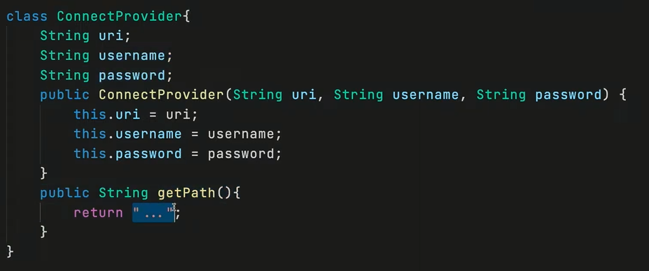 | class PlannerSRP { List<String> entries = new ArrayList<>(); public void addEntry(String text) { entries.add(text); } public void removeEntry(int index) { entries.remove(index); } @Override public String toString() { return String.join("\n", entries); } } | 00 13 00
Описали отдельный класс DataManager, который отвечает за прием данных и сохранения данных в определенном формат (файл или база данных) |  | class DataManager { private boolean check(String filenameOfConnect){ return true; } public void saveAllText(PlannerSRP planner,String path) { /// ошибки связанные с... if(check(path));/// } public void loadFromFile(PlannerSRP planner,String path) { /// ошибки связанные с... if(check(path));/// } public void loadFromDB(String url, String username, String password) { /// ошибки связанные с... if(check(url));/// } }

Open-closed principle | Важно! Мы не можем менять ранее созданные классы, которые ушли в production, однако можем создавать дополнительные сущности, которые развивают существующий класс, наследуя его | классы должны быть открыты для расширения и одновременно закрыты для модификации. Иными словами, должна быть возможность добавлять новые свойства и расширять класс без изменения внутренней реализации существующих свойств. «закрыт для модификации» «Открыт для расширений» | 00 18 00
Пример
 | До | После
Важно! Создание дополнительных сущностей, которые наследуются друг от друга позволяет избежать сложных if конструкций. Таким образом при выборе нужной сущности исполняется именно тот сценарий, который нам нужен | class Client { public int clientType; public Client(int type) { clientType = type; } public double getDiscount(double price) { return (clientType == 1) ? price *0.85 : price *0.95; } } // Больше клиентов = больше if'ов | public class Ex002_2OCP { public static void main(String[] args) { System.out.println(new BaseClient().getDiscount(100)); System.out.println(new SilverPartner().getDiscount(100)); System.out.println(new VIPPartner().getDiscount(100)); } } class BaseClient { public double getDiscount(double price) { return price * 0.95; } } class SilverPartner extends BaseClient { @Override public double getDiscount(double price) { return super.getDiscount(price) * 0.9; } } class VIPPartner extends SilverPartner { @Override public double getDiscount(double price) { return super.getDiscount(price) * 0.9; } }

Liskov substitution principle Принцип Лисковой | Важно! То есть наследник должен уметь делать абсоолютно все то, что умеет делать родитель. То есть если родитель имеет лапки, то и наследник змея тоже должна иметь лапки (ниже представлен пример, как можно исправить этот нюанс, используя интерфейсы) | Требует возможности использования любых порожденных классов на месте родительских. При этом они должны обладать тем же поведением, что и родительские классы, без внесения изменений. Этот принцип гарантирует, что порожденный класс не изменяет определение типа родительского и его поведение. | 00 23 47
Пример
 | До | После
 | public static void main(String[] args) throws Exception { List<Animal> list = new ArrayList<>(Arrays.asList(new Cat(), new Fish() )); for (var animal : list) { System.out.println(animal.getType()); System.out.println(animal.getLegsCount()); } } abstract class Animal { public String getType() { return "Зверушка"; } public int getLegsCount() throws Exception { return 0; } } | public static void main(String[] args) { List<AbstractAnimal> list1 = new ArrayList<>(Arrays.asList(new Dog(), new Python())); for (var animal : list1) { System.out.println(animal.getType()); } List<Legs> list2 = new ArrayList<>(Arrays.asList(new Dog()/* , new Python() */)); for (var animal : list2) { System.out.println(animal.getLegsCount()); } } abstract class AbstractAnimal { public String getType() { return "Зверушка"; } } interface Legs { int getLegsCount(); }
Важно! Любой метод какого-то наследника желательно включать отдельном интерфейсе, чтобы затем иметь возможность использовать свойства различных наследных сущностей в различных структурах данных, обрабатывая информацию в них. Добавив интерфейс, мы можем создавать полноценно работать с одним типом объектов, у которых имеются лапки. | class Cat extends Animal { @Override public String getType() { return "кошечка"; } @Override public int getLegsCount() { return 4; } } class Fish extends Animal { @Override public String getType() { return "Рыбка"; } public int getLegsCount() throws Exception { throw new Exception("я же рыбка..."); } } | class Dog extends AbstractAnimal implements Legs { @Override public String getType() { return "собачка"; } @Override public int getLegsCount() { return 4; } } class Python extends AbstractAnimal { @Override public String getType() { return "питончик"; } }

Interface segregation principle |  | Клиенты не должны реализовывать интерфейсы, которые они не используют. Данный принцип требует разделения «толстых» интерфейсов на несколько специализированных, связанных общей функциональностью. | 00 28 00
Пример
 | До | После
Нокиа не может отправлять Факс и Электорнные сообщения, однако ввиду использования интерфейса, который заставляет это делать, мы обязаны включить все методы этого интерфейса | interface Phone { void Call(); void SendSMS(); void SendEMail(); void SendFax(); } class Siemens implements Phone { @Override public void Call() { // TODO Auto-generated method stub } @Override public void SendSMS() { // TODO Auto-generated method stub } @Override public void SendEMail() { // TODO Auto-generated method stub } @Override public void SendFax() { // TODO Auto-generated method stub } } | interface BasePhone { void Call(); void SendSMS(); } interface Fax { void SendFax(); } interface EMail { void SendEMail(); } class IPhone implements BasePhone, Fax, EMail { @Override public void Call() { } @Override public void SendSMS() { } @Override public void SendEMail() { }
Гораздо правильнее реализовать несколько интерфейсов, которые обязывают исполнять определенные небольшие наборы методов | class Nokia3310 implements Phone { @Override public void Call() { // TODO Auto-generated method stub } @Override public void SendSMS() { // TODO Auto-generated method stub } @Override public void SendEMail() { // TODO Auto-generated method stub } @Override public void SendFax() { // TODO Auto-generated method stub } } | @Override public void SendFax() { } } class Nokia3311 implements BasePhone { @Override public void Call() { } @Override public void SendSMS() { } }

Dependency inversion principle | Пояснение своими словами: если у нас имеется какой-то общий класс Book, то данный класс не должен зависемть от какого-нибудь наследника-наследников Viewer, так как наследники могут дополняться, однако функциональность нашей Book не должна ограничиваться | Принцип инверсии зависимостей 1 модули высокого уровня не должны зависеть от модулей нижнего уровня. И те, и другие должны зависеть от абстракций. 2 абстракции не должны зависеть от деталей. Детали должны зависеть от абстракций. | 00 33 00
Пример
 | До | После
 | interface View { void print(String text); } class ConsoleView implements View { public void print(String text) { String result = String.format("ConsoleView %s", text); System.out.println(result); } } class WinFormView implements View { public void print(String text) { String result = String.format("WinFormView %s", text); System.out.println(result); } } | public class Ex005_2DIP { public static void main(String[] args) { BookDIP bookDIP = new BookDIP(new ConsoleViewDIP()); bookDIP.viewAuthor(); } } interface ViewDIP { void print(String text); } class ConsoleViewDIP implements ViewDIP { public void print(String text) { String result = String.format("ConsoleViewDIP %s", text); System.out.println(result); } } class WinFormViewDIP implements ViewDIP { public void print(String text) { String result = String.format("WinFormViewDIP %s", text); System.out.println(result); } }
 | class Book { View view; int indexPage; public Book() { this.view = new ConsoleView(); indexPage = 1; } public void viewTitle() { view.print("Заголовок книги"); } public void viewAuthor() { view.print("Авторы книги"); } public void turnPage(int page) { if (page >= 1 && page <= 300) this.indexPage = page; } public void viewCurrentPage() { view.print(String.format("Страница: %s", indexPage)); } | class BookDIP { ViewDIP view; public void setView(ViewDIP view) { this.view = view; } int indexPage; public BookDIP(ViewDIP view) { this.view = view; indexPage = 1; } public void viewTitle() { view.print("Заголовок книги"); } public void viewAuthor() { view.print("Авторы книги"); } public void turnPage(int page) { if (page >= 1 && page <= 300) this.indexPage = page; } public void viewCurrentPage() { view.print(String.format("Страница: %s", indexPage)); } |  | Семинар 7 00 40 00 - UML diagrams (показывает что через src можно показать диаграмы связей классов

